Home
Eingabeparameter
Erddruckart: | Aktiver Erddruck (Ka)
ϕ (Reibungswinkel): | 30 | Bestimmt die Scherfestigkeit des Bodens (höherer ϕ = stabilerer Boden).
α (Wandneigung): | 23 | Neigungswinkel der Wand gegenüber der Vertikalen. Falls die Wand senkrecht steht, ist α = 0°.
β (Böschungsneigung): | Erd | Winkel zwischen Boden und Wandreibung. Wird als Bruchteil von ϕ angegebe
Erddruckbeiwert: | #N/A

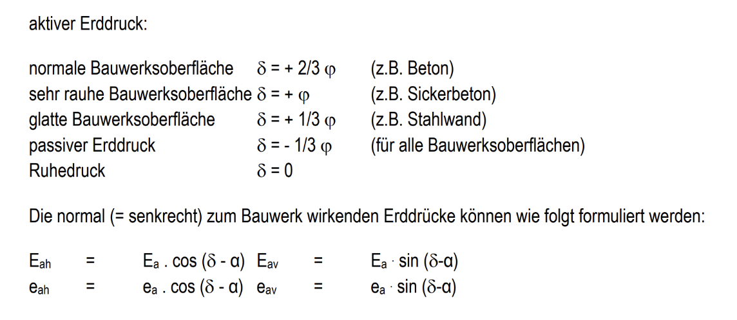

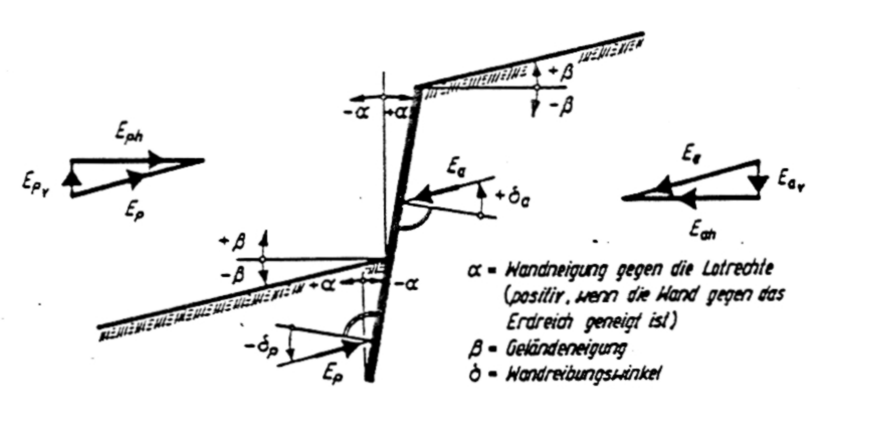

 |  |  | 0.5*

 |  | 189.44
 |  | 23.68
 |  | 43.524705628

 |  | 169.59529437

